Auswertung
Phase 1 - Forming | 0 | Die erste Phase ist durch Unsicherheit und Verwirrung gekennzeichnet. Dies bezieht sich zum einen auf die Beziehungen innerhalb des Teams. So geht es zunächst darum, dass die Teammitglieder sich miteinander und mit der Leitungsfähigkeit bekannt machen und ihre Zugehörigkeit zur Gruppe absichern. Zum anderen herrscht Unsicherheit in Bezug auf die Machbarkeit von Zielen und Aufgaben. Erste Ziele und Regeln werden vorsichtig definiert und die Gruppe wendet sich langsam den Aufgaben zu.
Phase 2 - Storming | 0 | Die Stormingphase ist häufig durch sehr unterschiedliche Verhaltensweisen gekennzeichnet, dies hängt sehr stark von den einzelnen Charakteren im Team ab. Sie kann durch Unstimmigkeiten über Ziele, Aufgaben und/oder Prioritäten geprägt sein. Teammitglieder verfolgen oft noch ihre persönlichen Ziele und es kann auch zu Machtkämpfen um die Führungsrolle und/oder den eigenen Status innerhalb der Gruppe kommen. So können ober- oder unterschwellige Spannungen im Team entstehen, in einigen Fällen können die Beziehungen auch konfliktbeladen oder sogar feindselig sein. Es können aber auch Reaktionen und Verhaltensweisen wie beispielsweise enttäuschte Erwartungen, Verwirrung und Unwissenheit, Frustrationsgefühle, fehlende Lösungskompetenz oder persönliche und kollektive Unwirksamkeit zu beobachten sein. Auch die mangelnde Akzeptanz von Führungsrollen und teamexternen Personen oder Einheiten kann auftreten. Gleichwohl können aber auch schon erste Abstimmungen über die Arbeitsorganisation erfolgen. In dieser Phase ist die Leistung der Gruppe eher gering und deutlich unter dem möglichen Leistungsniveau. | 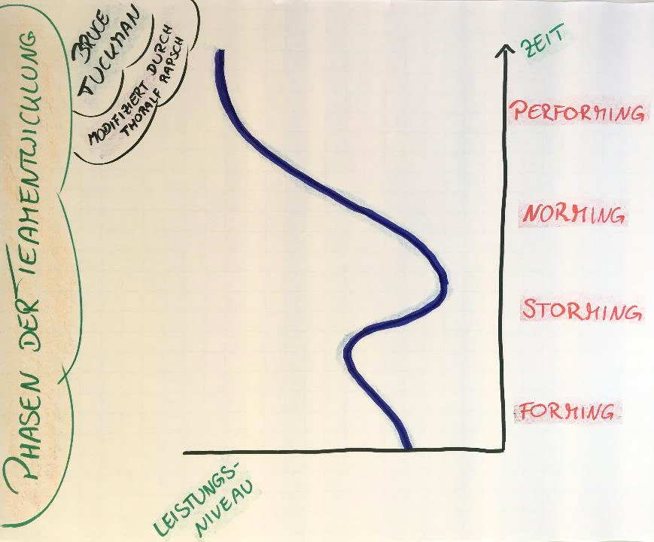
Phase 3 - Norming | 0 | In der Phase des Norming werden Normen und Regeln diskutiert oder durch stillschweigende Übereinkunft gefunden und eingehalten. Die Teammitglieder haben ihre Rollen im Team gefunden und es wird zunehmend mehr kooperiert. Die Beziehungen sind harmonischer, die gegenseitige Akzeptanz steigt und das Team wendet sich verstärkt seinen Aufgaben zu und fokussiert seine Ziele.
Phase 4 - Performing | 0 | In der Phase 'Performing' pendelt sich die Leistung der Teammitglieder auf einer gleichbleibenden, hohen Ebene ein. Das Team handelt geschlossen und orientiert sich an dem gemeinsamen Ziel. Es herrscht eine Atmosphäre von Anerkennung, Akzeptanz und Wertschätzung. Die Teammitglieder arbeiten erfolgreich zusammen. Rollen können durchaus flexibel zwischen Personen wechseln. Das Team geht offen miteinander um, kooperiert und hilft sich gegenseitig. Aus diesem Grund läuft die Aufgabenbearbeitung erfolgreich. In dieser Phase entwickelt ein Team ein Höchstmaß an Autonomie sowie einen Teamspirit mit hoher emotionaler Verbundenheit.

